상품제안서
수첩형메모잇 형광오색지 대 2쪽 (주문제작형) | 상품코드: S05341

 |  |  |  |  |  |  | 02-713-8555 | www.synergygift.co.kr
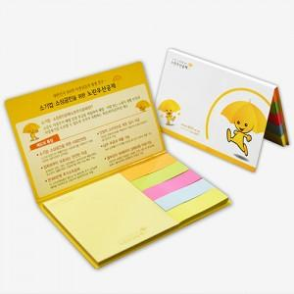

【상세/제작정보】 | 휴대하기 편리한 사이즈여서 자꾸자꾸 손이 가는 메모잇

【인쇄/포장옵션】 | 풀칼라 / OPP(비닐)

【공급단가】 | 수량 | 1,000~ | 2,000~ | 3,000~ | 5,000~ | 10,000~
*VAT별도 | 단가 | 370원 | 360원 | 330원 | 310원 | 270원

【상품 URL】 | https://www.synergygift.co.kr:443/src/goods_detail.php?gdno=5638

